Hoja1
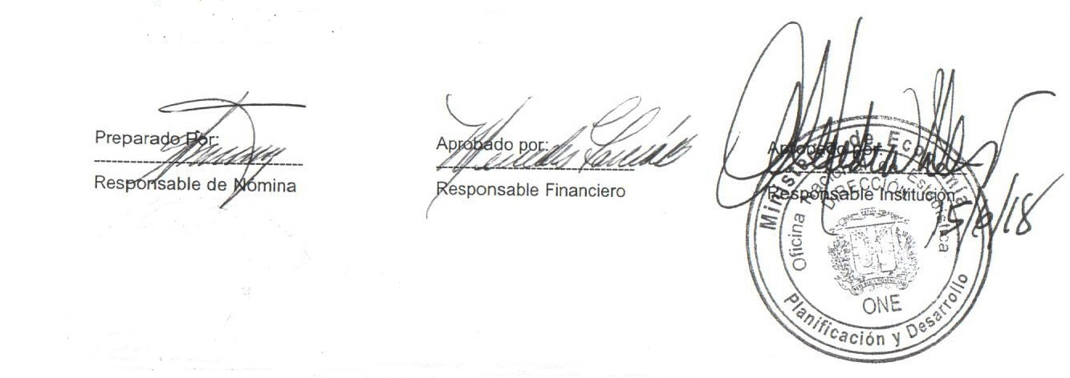


MINISTERIO DE ECONOMÍA, PLANIFICACIÓN Y DESARROLLO
OFICINA NACIONAL DE ESTADÍSTICA
Santo Domingo, República Dominicana
Nomina de Empleados en Trámite de Pensión
Mes de junio 2018
ÁREA ORGANIZACIONAL | Cargo | Sueldo Bruto | AFP | ISR | SFS | Otros Desc. | Total Desc. | Neto

OFICINA NACIONAL DE ESTADISTICAS- ONE
HECTOR AUGUSTO MARRERO NEGRETE | ASISTENTE EJECUTIVO | 87,000.00 | 2,496.90 | 9,047.44 | 2,644.80 | 125.00 | 14,314.14 | 72,685.86
Subtotal | 1 | 87,000.00 | 2,496.90 | 9,047.44 | 2,644.80 | 125.00 | 14,314.14 | 72,685.86

DEPARTAMENTO DE COMUNICACIONES- ONE
ANGELA FABIOLA RODRIGUEZ PLATA | FOTOGRAFO (A) | 15,000.00 | 430.50 | 0.00 | 456.00 | 25.00 | 911.50 | 14,088.50
Subtotal | 1 | 15,000.00 | 430.50 | 0.00 | 456.00 | 25.00 | 911.50 | 14,088.50

CENTRO DE DOCUMENTACION- ONE
BERNARDINA DE JESUS TORRES COLON | ENC. SECCION DOCUMENTACION | 40,000.00 | 1,148.00 | 442.65 | 1,216.00 | 165.00 | 2,971.65 | 37,028.35
MIRTHELINA ROSARIO LEDESMA | AUXILIAR | 5,117.50 | 146.87 | 0.00 | 155.57 | 25.00 | 327.44 | 4,790.06
Subtotal | 2 | 45,117.50 | 1,294.87 | 442.65 | 1,371.57 | 190.00 | 3,299.09 | 41,818.41

DIVISION DE PUBLICACIONES-ONE
MIRIAM MERCEDES VICIOSO JULIAN | PERFORMISTA II | 5,117.50 | 146.87 | 0.00 | 155.57 | 25.00 | 327.44 | 4,790.06
Subtotal | 1 | 5,117.50 | 146.87 | 0.00 | 155.57 | 25.00 | 327.44 | 4,790.06

DIVISION DE PROCESAMIENTO DE DATOS- ONE
IVELISSE BENITEZ CANELO | DIGITADOR | 5,117.50 | 146.87 | 0.00 | 155.57 | 25.00 | 327.44 | 4,790.06
Subtotal | 1 | 5,117.50 | 146.87 | 0.00 | 155.57 | 25.00 | 327.44 | 4,790.06

SECCION DE SERVICIOS GENERALES- ONE
EUGENIA SENA | CONSERJE | 5,117.50 | 146.87 | 0.00 | 155.57 | 25.00 | 327.44 | 4,790.06
JOSE RAFAEL SANTANA FERREIRA | CHOFER I | 19,950.00 | 572.57 | 0.00 | 606.48 | 145.00 | 1,324.05 | 18,625.95
CONCEPCION LEBRON ABREU | CONSERJE | 5,117.50 | 146.87 | 0.00 | 155.57 | 25.00 | 327.44 | 4,790.06
LUCINDA VASQUEZ SORIANO | CONSERJE | 5,117.50 | 146.87 | 0.00 | 155.57 | 25.00 | 327.44 | 4,790.06
AURA MORENO DE SANCHEZ | CONSERJE | 5,117.50 | 146.87 | 0.00 | 155.57 | 25.00 | 327.44 | 4,790.06
TEOFILA FRANCISCO MERCADO | CONSERJE | 5,117.50 | 146.87 | 0.00 | 155.57 | 25.00 | 327.44 | 4,790.06
ROSA DIAZ MONTES | AUXILIAR III | 5,117.50 | 146.87 | 0.00 | 155.57 | 25.00 | 327.44 | 4,790.06
Subtotal | 7 | 50,655.00 | 1,453.79 | 0.00 | 1,539.90 | 295.00 | 3,288.69 | 47,366.31

DEPARTAMENTO DE CARTOGRAFIA- ONE
NILKA CONCEPCION PEREZ TEJEDA | ENC. DESGLOSE | 10,363.94 | 297.45 | 0.00 | 315.06 | 25.00 | 637.51 | 9,726.43
GLORIA BINET | AUXILIAR | 5,117.50 | 146.87 | 0.00 | 155.57 | 25.00 | 327.44 | 4,790.06
ANA FRANCISCA DE SENA MEDINA | ASISTENTE EJECUTIVA | 29,000.00 | 832.30 |  | 881.60 | 125.00 | 1,838.90 | 27,161.10
Subtotal | 3 | 44,481.44 | 1,276.62 | 0.00 | 1,352.23 | 175.00 | 2,803.85 | 41,677.59

DIVISION DE OFICINAS TERRITORIALES- ONE
PEDRO ALBERTO MIESES | ENCARGADO (A) | 16,300.00 | 467.81 | 0.00 | 495.52 | 25.00 | 988.33 | 15,311.67
MARITZA DE LOS ANGELES OLMO NOLASCO | ENCARGADO PROVINCIAL | 17,500.00 | 502.25 | 0.00 | 532.00 | 1,056.62 | 2,090.87 | 15,409.13
ELSA MARIA CASTILLO | TECNICO | 12,650.00 | 363.06 | 0.00 | 384.56 | 25.00 | 772.62 | 11,877.38
GLADYS GALAN DURAN | SUB ENCARGADA | 7,455.19 | 213.96 | 0.00 | 226.64 | 25.00 | 465.60 | 6,989.59
MIRTHA EVANGELINA A MEDINA NINA | AUXILIAR II | 5,700.17 | 163.59 | 0.00 | 173.29 | 25.00 | 361.88 | 5,338.29
Subtotal | 5 | 59,605.36 | 1,710.67 | 0.00 | 1,812.01 | 1,156.62 | 4,679.30 | 54,926.06

DIVISION DE INDICES DE PRECIOS Y ESTADISTICAS COYUNTURALES-ONE
CLARA GUILLERMINA LORA | AUXILIAR | 14,545.00 | 417.44 | 0.00 | 442.17 | 165.00 | 1,024.61 | 13,520.39
Subtotal | 1 | 14,545.00 | 417.44 | 0.00 | 442.17 | 165.00 | 1,024.61 | 13,520.39

DEPARTAMENTO DE ESTADISTICAS DEMOGRAFICAS, SOCIALES Y CULTURALES- ONE
FIUME BIENVENIDA GOMEZ SANCHEZ | ENCARGADO (A) | 16,458.46 | 472.36 | 0.00 | 500.34 | 25.00 | 997.70 | 15,460.76
Subtotal | 1 | 16,458.46 | 472.36 | 0.00 | 500.34 | 25.00 | 997.70 | 15,460.76

DIVISION DE ESTADISTICAS CULTURALES Y JUDICIALES- ONE
JOSEFINA ABIKARRAM HUED | AUXILIAR | 6,080.18 | 174.50 | 0.00 | 184.84 | 25.00 | 384.34 | 5,695.84
Subtotal | 1 | 6,080.18 | 174.50 | 0.00 | 184.84 | 25.00 | 384.34 | 5,695.84

Total Trámite de Pensión: | 24 | 349,177.94 | 10,021.39 | 9,490.09 | 10,615.00 | 2,231.62 | 32,358.10 | 316,819.84

